상품제안서
볼빅 비비드 4구 프리미엄 골프 3종세트 | 상품코드: F26106

 |  |  |  |  |  |  | 02-412-0044 | www.easy1.co.kr
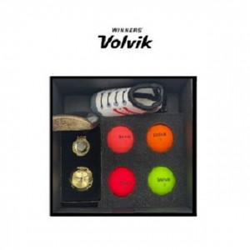

【상세/제작정보】

【인쇄/포장옵션】 | / 포장지포장

【공급단가】 | 수량 | 10~ | 20~ | 30~ | 50~ | 100~
*VAT별도 | 단가 | 97,050원 | 95,490원 | 93,160원 | 90,830원 | 89,280원

【상품 URL】 | https://dev.easy1.co.kr:443/src/goods_detail.php?gdno=26106

